问题
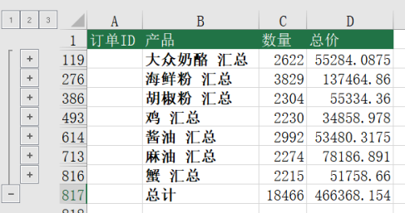
 |  | 课后小练习

任务：
 | 使用分类汇总工具统计练习表数据，按产品分类，同时统计数量和总价的总计，完成效果如下图所示。

